UBR
Reporte de avances de metas 2021
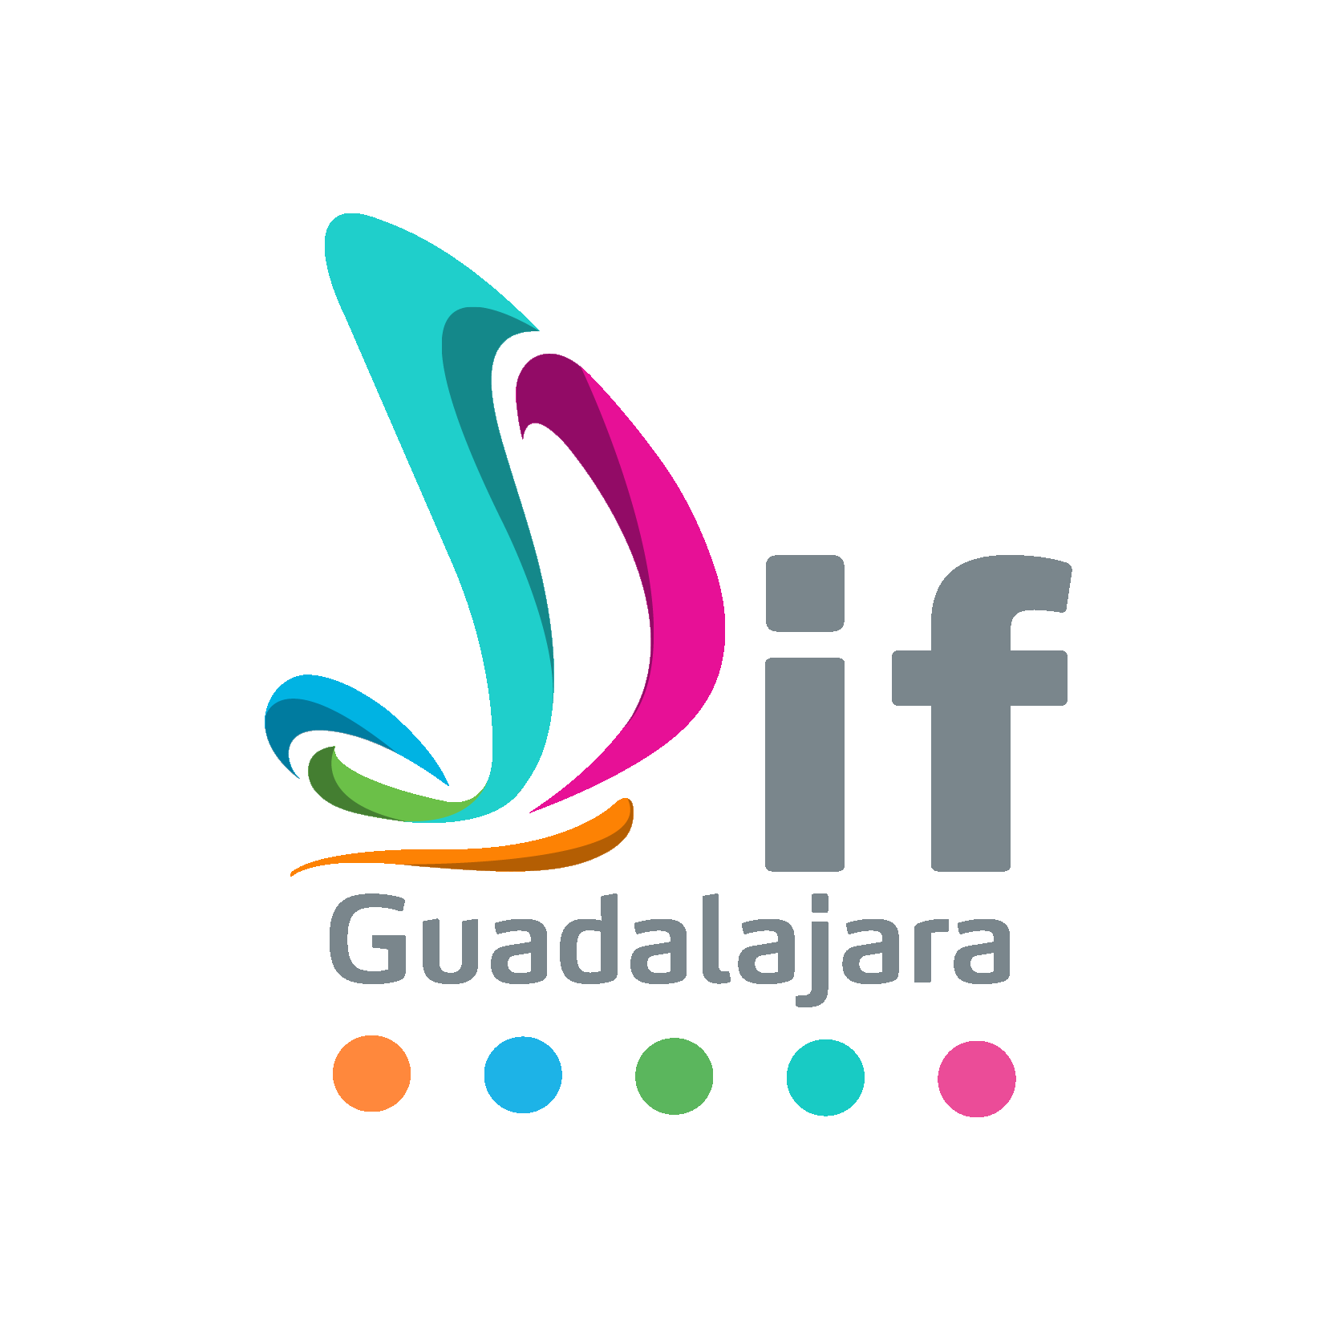
Programas/Inclusión/Centro de Atención Integral para Personas con Discapacidad
COORDINACIÓN, DIRECCIÓN Y DEPARTAMENTO RESPONSABLE |  |  |  | COLOR METAS | SERVICIOS
Unidades Básicas de Rehabilitación
NOMBRE DEL PROGRAMA
Inclusión
NOMBRE DE LA MIR
Componentes/Actividades | Indicadores | Unidad de medida | Medio de verificación | Línea de base 2020 | Metas 2021 |  | Meta anual
 |  |  |  |  | Descripción de meta | Meta |  | Avance Junio |  |  |  |  |  |  |  |  | ACUMULADO ANUAL | Observaciones

 |  |  |  |  |  |  | Resultados
 |  |  |  |  |  |  |  | NAS | NOS | AM | AH | MUJ | HOM | AMM | AMH | Acumulado
 |  |  |  |  |  |  | Realizada | 0 | 0 | 0 | 0 | 0 | 0 | 80 | 60 | 140 | 436
 |  |  |  |  |  |  | Realizada | 33 | 78 | 2 | 3 | 6 | 8 | 35 | 6 | 171 | 578
 |  |  |  |  |  |  | Realizada | 13 | 8 | 3 | 8 | 90 | 96 | 494 | 128 | 840 | 1992
 |  |  |  |  |  |  | Realizada | 0 | 1 | 0 | 0 | 3 | 0 | 37 | 19 | 60 | 77
 |  |  |  |  |  |  | Realizada | 2 | 10 | 1 | 0 | 19 | 8 | 26 | 8 | 74 | 171
 |  |  |  |  |  |  | Realizada |  |  |  |  |  |  |  |  | 0 | 1152
 |  |  |  |  |  |  | Realizada | 13 | 8 | 3 | 8 | 90 | 96 | 494 | 128 | 840 | 1322
 |  |  |  |  |  |  | Realizada |  |  |  |  |  |  | 80 | 60 | 140 | 436
 |  |  |  |  |  |  | Realizada | 32 | 73 | 0 | 0 | 3 | 0 | 3 | 0 | 111 | 372
 |  |  |  |  |  |  | Realizada | 0 | 0 | 0 | 0 | 0 | 0 | 0 | 0 | 0 | 0
 |  |  |  |  |  |  | Realizada | 2 | 10 | 1 | 0 | 19 | 8 | 26 | 8 | 74 | 246
 |  |  |  |  |  |  | Realizada |  |  |  |  |  |  |  |  | 0 | 21
 |  |  |  |  |  |  | Realizada |  |  |  |  |  |  |  |  | 0 | 80
 |  |  |  |  |  |  | Realizada |  |  |  |  |  |  |  |  | 0 | 0

Nombre y firma del responsable del programa |  |  |  | Nombre y firma del enlace de planeación

